Sheet3
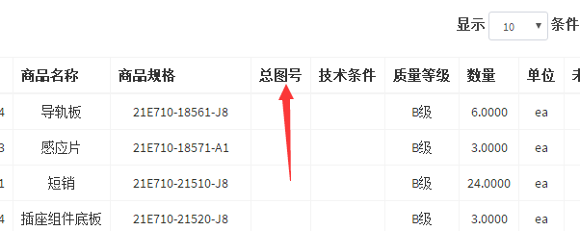

1.订单导入数据总图号那里都是空白

 | 订单导入数据

